Configuratore CleanFloor30
CONFIGURATORE CLEANFLOOR30 |  |  |  |  |  | 2026-06-03

 | modificabile
 | dato

Superficie doccia |  | Dimensioni cm |  |  | Sifone
 |  | Lunghezza L | Larghezza B | Colore | Altezza | Altezza del piede
Geberit CleanFloor30 |  | 120 | 90 | bianco | 50 | standard

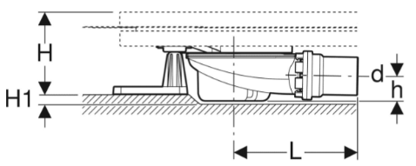
Scanalatura minima
di 2 cm
 | Significato di "piedi corti (posare)":
 | Normalmente, la lunghezza dei supporti corrisponde all'altezza del sifone del piatto doccia.
 | Inserendo il sifone nel pavimento tramite una scanalatura è possibile utilizzare supporti più
 | corti, ciò che permette di ridurre l’altezza complessiva del massetto.

 | Importante: solo con un’altezza del livello d’acqua del sifone di 50 mm

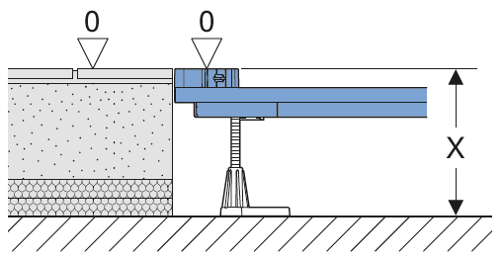
Superficie doccia
Art.Nr. | Designazione | Altezza di installazione x
551.014.00.1 | Superficie doccia Geberit CleanFloor30 integrata, con foglio impermeabile, bianco: L=120cm, B=90cm | 11.5-18cm

Duofix Telaio di montaggio
Art.Nr. | Designazione
551.514.00.1 | Telaio di montaggio Geberit Duofix per superficie doccia 110–140 cm, per sette supporti a terra: L=120cm, B=90cm |  | x = Altezza di installazione dal bordo superiore del calcestruzzo al bordo superiore della pavimentazione finita

Set di accessori
Art.Nr. | Designazione
551.553.00.1 | Sifone per piatto doccia Geberit Duofix con sette supporti a terra, per superficie doccia CleanFloor30 integrata, altezza del livello d'acqua del sifone 50 mm

Estratto materiale
Art.Nr. | Designazione
551.014.00.1 | Superficie doccia Geberit CleanFloor30 integrata, con foglio impermeabile, bianco: L=120cm, B=90cm
551.514.00.1 | Telaio di montaggio Geberit Duofix per superficie doccia 110–140 cm, per sette supporti a terra: L=120cm, B=90cm
551.553.00.1 | Sifone per piatto doccia Geberit Duofix con sette supporti a terra, per superficie doccia CleanFloor30 integrata, altezza del livello d'acqua del sifone 50 mm

Configurator DF Piatto doccia
CONFIGURATORE PIATTO DOCCIA IN ACCIAIO |  |  |  |  |  | 2026-06-03

Requisito:
Per l’installazione di superfici doccia in acciaio smaltato con un’altezza interna e un’altezza del bordo fino a 3,6 cm o fino a 4,4 cm
con la documentazione fornita in dotazione.

 | modificabile
 | dato

Superficie doccia |  | Dimensioni cm |  |  | Sifone
 |  | Lunghezza L | Larghezza B | Colore | Altezza | Altezza del piede
Piatto doccia in acciaio |  | 120 | 90 | neutrale | 50 | standard

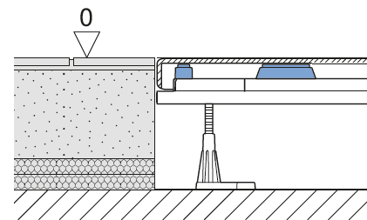
piatto doccia
Art.Nr. | Designazione | Altezza di installazione x
120 90 | Piatto doccia in acciaio 120x90 | 12-18.5cm

Telaio di montaggio Geberit Duofix per superficie doccia
Art.Nr. | Designazione
551.514.00.1 | Telaio di montaggio Geberit Duofix per superficie doccia 110–140 cm, per sette supporti a terra: L=120cm, B=90cm |  | x = Altezza di installazione dal bordo superiore del calcestruzzo al bordo superiore della pavimentazione finita

Set di accessori
Art.Nr. | Designazione
551.571.00.1 | Set per montaggio grezzo Geberit Duofix per superfici doccia in acciaio smaltato, con sette supporti a terra, per altezza del livello d'acqua del sifone 50 mm

Sifone per piatto doccia
Art.Nr. | Designazione
150.556.00.1 | Sifone per piatto doccia Geberit d90, altezza del livello d'acqua del sifone 50 mm: d56mm PE-HD

Copertura prefabbricata per sifone piatto doccia
unico - cromato lucido

Art.Nr. | Designazione
150.265.21.1 | Tappo per piletta d90, per sifone per piatto doccia Geberit, altezza del livello d’acqua del sifone 30/50 mm: cromato lucido

Materialauszug
Art.Nr. | Designazione
120 90 | Piatto doccia in acciaio 120x90
551.514.00.1 | Telaio di montaggio Geberit Duofix per superficie doccia 110–140 cm, per sette supporti a terra: L=120cm, B=90cm
551.571.00.1 | Set per montaggio grezzo Geberit Duofix per superfici doccia in acciaio smaltato, con sette supporti a terra, per altezza del livello d'acqua del sifone 50 mm
150.556.00.1 | Sifone per piatto doccia Geberit d90, altezza del livello d'acqua del sifone 50 mm: d56mm PE-HD
150.265.21.1 | Tappo per piletta d90, per sifone per piatto doccia Geberit, altezza del livello d’acqua del sifone 30/50 mm: cromato lucido
A cura del committente | Nastro sigillante

Importante: il nastro sigillante va ordinato separatamente

